Bosch
 |  | Hinnakiri kehtib alates 01.05.2020
 |  |  | Allahindlus | 0%
VAADE | KOOD | NIMETUS | HIND km-ta | SOODUSHIND km-ta
 |  | Bosch Tronic 2000T
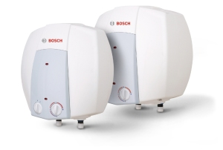 | 7736504743 | Bosch TR2000T 10 T - 10 l kuumaveeboiler valamu alla | 87.89
 | 7736504744 | Bosch TR2000T 15 T - 15 l kuumaveeboiler valamu alla | 97.15
 | 7736504745 | Bosch TR2000T 10 B - 10 l kuumaveeboiler valamu kohale | 87.89
 | 7736504746 | Bosch TR2000T 15 B - 15 l kuumaveeboiler valamu kohale | 97.15

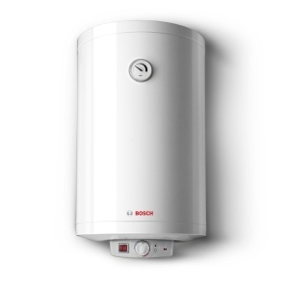 | 7736504519 | Bosch TR2000T 30 SB - 30 l kuumaveeboiler | 118.91
 | 7736504522 | Bosch TR2000T 50 B - 50 l kuumaveeboiler | 124.98
 | 7736504523 | Bosch TR2000T 80 B - 75 l kuumaveeboiler | 143.63
 | 7736504524 | Bosch TR2000T 100 B - 100 l kuumaveeboiler | 158.15
 | 7736504525 | Bosch TR2000T 120 B - 120 l kuumaveeboiler | 165.02
 | 7736504526 | Bosch TR2000T 150 B - 150 l kuumaveeboiler | 188.66

 |  | Bosch Tronic 6000T
 | 7736503607 | Bosch ES 050 5 1600W - 50 l kuumveeboiler | 183.37
 | 7736503608 | Bosch ES 080 5 2000W - 80 l kuumveeboiler | 195.74
 | 7736503609 | Bosch ES 100 5 2000W - 100 l kuumveeboiler | 216.34
 | 7736503610 | Bosch ES 120 5 2000W - 120 l kuumveeboiler | 226.62
 | 7736503611 | Bosch ES 150 5 2400W - 150 l kuumveeboiler | 260.02

 |  | Bosch Tronic 8000T
 | 7736503145 | Bosch ES 035 5 1200W BO - 35 l kuumaveeboiler | 185.35
 | 7736503147 | Bosch ES 080 5 1200W BO - 75 l kuumaveeboiler | 226.49
 | 7736503148 | Bosch ES 100 5 2000W BO - 100 l kuumaveeboiler | 241.45

